１

No.445
 | 統計ニュース
令和5年（2023）
12月号
令和5年度「統計の日」標語
統計は 未来を支える おくりもの
 |  | 和歌山県の推計人口（令和5年11月1日現在）
 |  | 総 数 891,071人 （男419,949人、女471,122人）
 |  | 世帯数 395,959世帯

 | 発行 和歌山県企画部調査統計課 和歌山市小松原通1-1 TEL 073-441-2385(直通) FAX 073-441-2386

【令和5年上半期(1-6月期)の動向】
全国の上半期の鉱工業生産は､部材供給不足の影響が緩和されたことから､自動車工業を中心に生産水準が上昇しました｡本県においては全国とは産業構造が異なることに加え､各国が実施している金融政策に伴った円安及び令和4年から続くロシアによるウクライナ侵略などの影響からの「部材調達価格の上昇」により､近畿と同様に､停滞感のある､弱い生産活動の状況となりました｡
本県における第1四半期は、前期(令和4年第4四半期)が大幅増となった反動及び海外の経済状況低迷の影響から生産水準は低調でした｡第2四半期は､第1四半期が大幅減となった一部業種においてはその持ち直しの動きから生産水準は上昇しました｡
6月の製造工業全体の生産水準は例年の動きと同様に、5月から増産となったものの､季節調整済指数は前月を､原指数は前年同月を下回る水準となりました｡生産水準は依然としてコロナ禍前の水準を回復できていない状況が続いていることから､今後の動向を引き続き注視していく必要があります。
【令和5年の本県の主な業種の動き】(図1･表1)
第1四半期(1-3月期)は前期と比べると､製造工業全体では対前期比11.2%の低下となりました｡本県の主な5業種で見ると､化学工業では同9.5%､はん用･業務用機械工業では同27.2%､鉄鋼･非鉄金属工業では同8.3%､生産用機械工業では同27.5%､石油･石炭製品工業では同49.3%､それぞれ低下しました｡化学工業では消費者向け製品の生産は堅調でしたが､無機･有機化学関連製品は減産となりました｡はん用･業務用機械工業は部材供給不足が引き続き影響したことで､生産用機械工業では海外需要の変化への対応から減産となりました｡鉄鋼･非鉄金属工業は､原油に代表されるエネルギー関連産業に係る鉄鋼製品は引き続き好調であったものの他製品は減産となりました｡石油･石炭製品工業では前期(令和4年第4四半期)が大幅増産であった反動から減産となりました｡
続く､第2四半期(4-6月期)は､第1四半期から持ち直し､製造工業全体では対前期比3.2%の上昇となりました｡化学工業は同6.3%､はん用･業務用機械工業は同9.9%､鉄鋼･非鉄金属工業は同6.8%､石油･石炭製品工業は同14.5%それぞれ上昇しました｡一方、生産用機械工業については同15.0%低下しました｡主要5業種のうち4業種が前期より持ち直す動きとなりました｡化学工業については､対消費者向け製品の生産は弱まりましたが､無機･有機化学関連製品は増産となりました｡はん用･業務用機械工業については部材供給不足の影響が緩和されたことから生産は増加し､鉄鋼･非鉄金属工業は､エネルギー関連産業による鉄鋼需要は引き続き好調でした｡生産用機械工業については､海外需要の変化への対応から引き続き減産となりました｡石油･石炭製品工業ついては､前期が大幅減であったことの反動から生産は増加しました｡
和歌山県鉱工業生産指数の動向（令和4年・令和5年上半期）

（全国：R2 = 100、近畿・和歌山県：H27=100 季節調整済指数）
 | 図１ 生産指数（製造工業）の推移【四半期別】

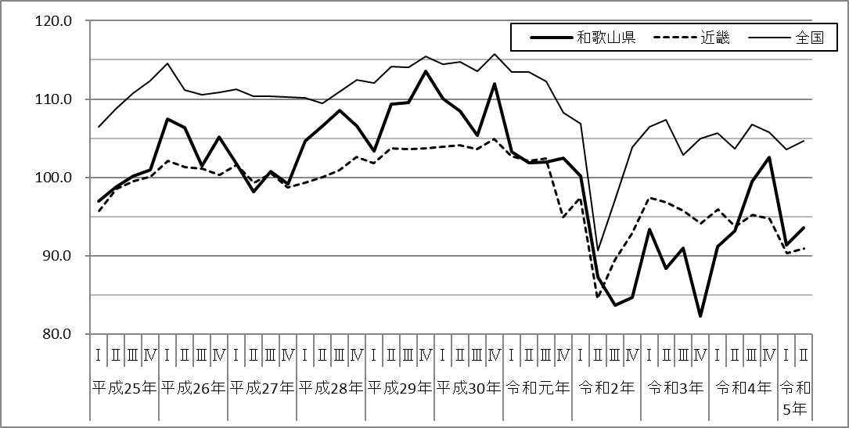

9月の台風被害からの挽回生産の動き
部材調達難の緩和

国内外の景気減速の動き
からくる生産活動の減少

世界経済回復に伴う需要増加による上昇
新型コロナからの挽回生産及び石油・石炭製品工業等の増産
新型コロナの影響による世界規模の需要の急減

 | 注） 本文中に記載している指数については、暦年値は「原指数」、四半期値は「季節調整済指数」になります。

２
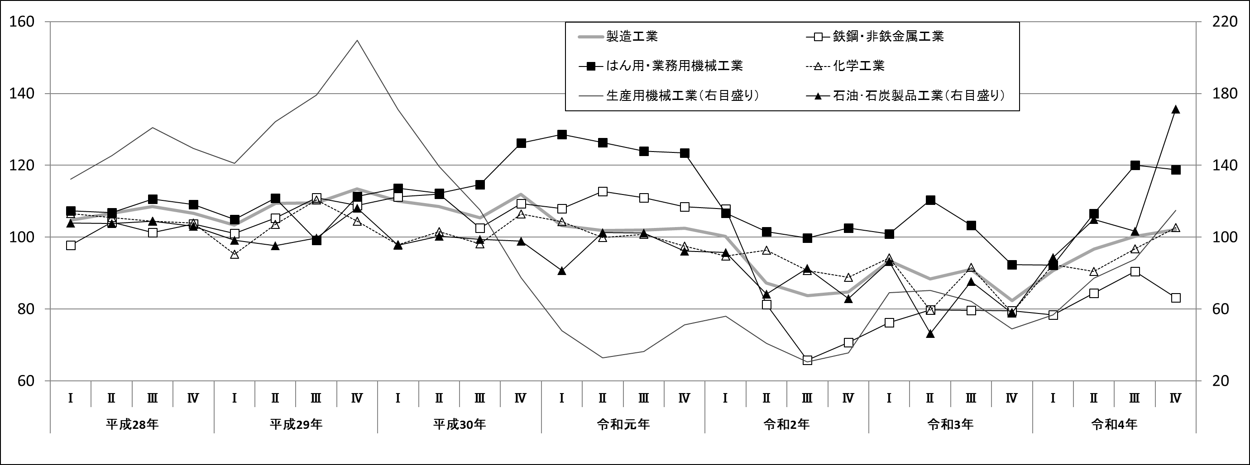
表１ 生産指数（製造工業）の推移【四半期別】

【令和4年の動向】
本県の鉱工業生産指数は、前年比+9.3%と4年ぶりの上昇となりました。令和4年の大きな社会経済事象は、上半期は新型コロナウイルスパンデミックの影響が依然として続き、3月末まで全国的にまん延防止等重点措置が適用されたことにより、移動及び飲食店の営業について自粛要請が実施された事並びにロシアによるウクライナ侵攻が開始された事により多くの企業や産業が影響を受けたことが挙げられます。
下半期は自粛要請が実施されることはなく、逆に外国からの入国に係る水際対策が緩和されるなど、経済社会の正常化が図られました。
このような状況の中、令和4年は移動需要の回復による石油・石炭製品工業の増産及び令和3年末からの半導体不足が徐々に解消されたことによる機械工業の増産が生産水準全体の上昇を牽引する年になりました。（表1）
具体的な数値の動きとして、上半期（1－6月期）は、第1四半期（1－3月期）が前期比+10.1%、第2四半期（4－6月期）が同+6.7%、下半期（7－12月期）の第3四半期（7－9月期）は同+3.7%､第4四半期（10－12月期）+1.9%となり、全期にわたって上昇が続きました。

【令和4年の本県の主な業種の動き】
主な5業種について、化学工業では対前年比+11.9%、はん用・業務用機械工業では同+5.8%、鉄鋼・非鉄金属工業では同+6.9%、生産用機械工業が同+29.6%、石油・石炭製品工業では同+61.2%と、全業種が上昇しました。（表2）
化学工業では、石油製品製造の際に副生される無機有機化学関係製品等が、はん用・業務用機械工業については空調機器需要等がそれぞれ押し上げにそれぞれ寄与しました。また、鉄鋼・非鉄金属工業においては、大手鉄鋼メーカーの生産設備の休止等もあり、昨年に引き続き生産水準は低位で推移する形となりました。石油・石炭製品工業についてはコロナ禍から平時への移行が徐々に進む中、出張や旅行等の移動需要が回復する中で生産活動が活発となり、昨年度から大幅な上昇となりました。
また、生産用機械工業でも海外需要の回復などにより、前年に続き、生産水準は持ち直しの動きが継続した状況となりました。
表２ 生産指数（製造工業）の推移【歴年】

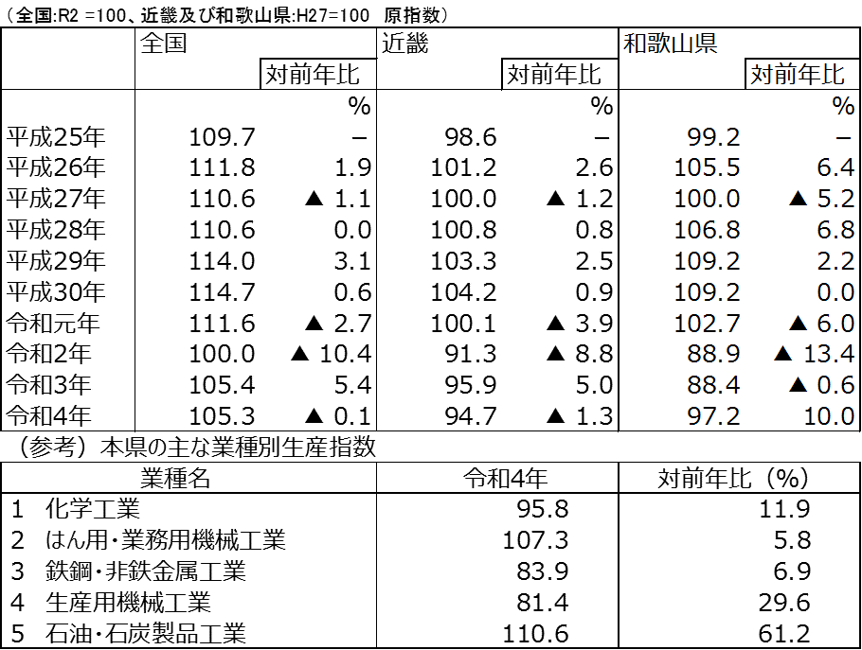

≪鉱工業生産指数とは≫
■鉱工業生産指数
鉄鋼や一般機械、電気機器などのほかに食料品や衣料品といった様々な製品を含む鉱工業製品の生産数量を基準年（全国：令和2年 、近畿・和歌山県：平成27年）を100として数値化したもの（企業の生産状況を見るもので、金額ベースのものではない。）。
■原指数と季節調整済指数
基本的に前年同月や暦年での比較に用いられる「原指数」と、同年前月や四半期毎での比較に用いられる「季節調整済指数」がある。
■年間補正
鉱工業生産指数は、年間補正をもって確定値となる。公表時期は毎年6月頃となっている(令和5年の数値は年間補正前の数値であるため、令和6年の年間補正で確定となる。)。

（H27=100 季節調整済指数）
図２ 本県の主な業種別生産指数（製造工業）の推移【四半期別】

３
指 標 の 動 向
 | １ 鉱工業生産指数
鉱工業生産指数（季節調整済指数）＜全国・近畿との比較＞
 | 和歌山県（製造工業） | 近畿（製造工業） | 全国（製造工業）
H25.1 | 98.2 | 93.9 | 94.8
 | 95.5 | 95 | 96.4
 | 97.2 | 98.4 | 97.7
 | 97.1 | 98.7 | 97.7
 | 98.5 | 98.6 | 99.2
6 | 100.8 | 98.3 | 98.2
 | 101.1 | 100.1 | 99.7
 | 98.3 | 99.4 | 99.9
 | 101.1 | 99.1 | 101
 | 101.1 | 98.6 | 101.1
 | 98.3 | 100.4 | 101.8
 | 103.5 | 101.5 | 101.9
26.1 | 106.3 | 101.7 | 103.8
 | 106.1 | 102.4 | 102.7
 | 110.2 | 102.2 | 104.2
 | 107.7 | 100.9 | 99.5
 | 107.4 | 101.6 | 101.8
6 | 104.1 | 101.4 | 100.3
 | 102.2 | 101.9 | 100.1
 | 99.4 | 100 | 99.4
 | 102.8 | 101.5 | 100.6
 | 104.7 | 102.7 | 100.4
 | 104.1 | 99.8 | 100.4
 | 106.7 | 98.5 | 99.9
27.1 | 104.2 | 104.3 | 102.9
 | 101.5 | 100 | 99.8
 | 99.8 | 100.5 | 99.3
 | 99 | 98.7 | 99.5
 | 98.3 | 100.3 | 99.5
6 | 97.4 | 99.1 | 100.4
 | 100.8 | 100.9 | 100.4
 | 98.5 | 99.9 | 98.6
 | 103 | 100.9 | 100.5
 | 98.9 | 100.8 | 100.7
 | 97.6 | 99.7 | 99.9
 | 101 | 95.8 | 98.5
28.1 | 101.8 | 99.1 | 100.1
 | 107.1 | 98.8 | 99.2
 | 105.2 | 100.2 | 99.7
 | 105.9 | 100.3 | 99.3
 | 106 | 100.2 | 98.5
6 | 107.9 | 99.6 | 99.2
 | 107.7 | 99.5 | 99.8
 | 109.1 | 100.4 | 100.5
 | 108.9 | 102.9 | 100.8
 | 108.2 | 101.5 | 101.1
 | 108.6 | 103 | 102
 | 103.1 | 103.4 | 102
29.1 | 102.9 | 100.6 | 100.9
 | 101.9 | 102.7 | 101.6
...
（全国：R2年=100、和歌山・近畿：H27年＝100）

（出典：＜和歌山県＞和歌山県鉱工業生産指数、＜近畿＞近畿経済産業局、＜全国＞経済産業省）
（出典：＜和歌山県＞和歌山県鉱工業生産指数、＜近畿＞近畿経済産業局、＜全国＞経済産業省）

年.月 | 和歌山県 製造工業 |  |  |  |  |  |  |  |  | 全 国 製造工業 | 近 畿 製造工業
 |  |  | 鉄 鋼 |  | 金属製品 | 機 械 | 化 学 | 石油･石炭 | ﾌﾟﾗｽﾁｯｸ製品

 | 平成27(2015)年=100 |  |  |  |  | （原 指 数） |  |  |  | （原 指 数）
令和元(2019) |  | 102.7 |  | 110.3 | 94.3 | 100.8 | 100.5 | 95.4 | 102.2 | 111.6 | 100.1
2(2020) |  | 88.9 |  | 81.3 | 92.6 | 85.0 | 92.6 | 76.5 | 111.9 | 100.0 | 91.3
3(2021) |  | 88.4 |  | 78.1 | 92.2 | 89.9 | 85.6 | 68.6 | 113.7 | 105.4 | 95.9
4(2022) |  | 97.2 |  | 83.9 | 90.9 | 98.2 | 95.8 | 110.6 | 106.1 | 105.3 | 94.7
 | (季節調整済指数) |  |  |  |  |  |  |  |  | (季節調整済指数)
2023. 2 |  | 88.2 |  | 72.7 | 67.1 | 104.1 | 75.7 | 82.6 | 96.0 | 104.9 | 90.5
3 |  | 89.2 |  | 76.7 | 61.7 | 86.8 | 103.3 | 84.4 | 93.9 | 104.8 | 92.1
4 |  | 95.1 |  | 78.6 | 42.5 | 93.4 | 96.6 | 100.3 | 96.9 | 106.5 | 91.6
5 |  | 96.5 |  | 83.5 | 33.7 | 95.8 | 100.2 | 98.7 | 101.8 | 101.4 | 89.6
6 |  | 89.1 |  | 81.5 | 90.2 | 89.7 | 99.6 | 99.4 | 103.9 | 106.2 | 91.6
7 |  | r 90.4 |  | 87.4 | 43.6 | 81.8 | 101.4 | 102.7 | 106.7 | 103.7 | 89.6
8 |  | r 90.8 |  | 76.3 | 83.6 | 90.6 | 88.5 | 91.8 | 99.8 | 102.9 | 93.0
9 |  | p 90.2 |  | 85.1 | 69.5 | 86.2 | p 85.2 | 110.2 | 97.2 | 103.0 | 93.5

注1) | 「p」は速報値、「ｒ」は改定値です。
注2) | 和歌山県については令和4(2022)年分は年間補正後、令和5(2023)年1月以降は季節調整替後の値となっていますので、取扱にはご注意ください。
注3) | 近畿分については、令和4(2022)年8月分公表時から、年間補正済及び季節調整替済の値となっています。
注4) | 全国については2023年4月分から、2015年基準から2020年基準へ改定されていますので取扱にはご注意ください。

 | ２ 景気動向指数

景気動向指数（CI：一致指数）
 | 和歌山県(新指標CI) | 全国(CI)
H25.1 | 100.8 | 109.3
 | 94.2 | 110.2
 | 95.4 | 112.0
 | 95.3 | 112.6
 | 94.0 | 114.3
6 | 99.3 | 113.6
 | 97.6 | 114.9
 | 95.4 | 116.0
 | 96.0 | 116.7
 | 102.2 | 117.5
 | 101.2 | 118.9
 | 104.2 | 118.5
26.1 | 102.6 | 120.4
 | 102.9 | 120.0
 | 110.4 | 121.9
 | 107.7 | 117.5
 | 106.3 | 118.2
6 | 103.5 | 116.7
 | 99.4 | 117.3
 | 101.0 | 116.5
 | 104.8 | 118.1
 | 102.9 | 118.0
 | 104.5 | 117.0
 | 103.2 | 117.5
27.1 | 103.7 | 119.5
 | 97.8 | 117.4
 | 94.7 | 116.9
 | 97.4 | 118.0
 | 104.5 | 117.1
6 | 97.8 | 118.1
 | 98.4 | 118.0
 | 98.2 | 116.8
 | 102.1 | 117.4
 | 103.7 | 117.6
 | 100.8 | 116.7
 | 100.9 | 115.7
28.1 | 100.5 | 116.8
 | 110.3 | 116.2
 | 105.8 | 116.1
 | 109.1 | 116.0
 | 104.9 | 115.7
6 | 111.8 | 116.1
 | 107.2 | 116.5
 | 107.5 | 116.8
 | 106.4 | 117.5
 | 105.6 | 118.0
 | 102.0 | 119.9
 | 102.0 | 119.8
29.1 | 101.7 | 119.2
 | 103.6 | 120.2
...
年.月 | 景気動向指数 |  | 景気先行指数
 | 新指標CI | DI | CLI
 | 2015年=100

平成28(2016) | 106.1 | 51.8 | 99.8
29(2017) | 106.3 | 58.9 | 100.7
30(2018) | 105.3 | 48.2 | 100.9
令和 元(2019) | 102.9 | 47.6 | 100.9
２(2020) | 79.4 | 43.5 | 97.8
３(2021) | 89.3 | 63.7 | 100.4
＜参考＞景気先行指数（CLI） ※下注参照
 | 和歌山県(CLI) | 全国(CLI)
H25.1 | 99.1 | 99.6
 | 99.3 | 99.8
 | 99.4 | 100.1
 | 99.6 | 100.3
 | 99.9 | 100.6
6 | 100.2 | 100.8
 | 100.5 | 101.0
 | 100.8 | 101.1
 | 101.1 | 101.3
 | 101.3 | 101.4
 | 101.5 | 101.5
 | 101.6 | 101.5
26.1 | 101.7 | 101.4
 | 101.6 | 101.2
 | 101.5 | 101.0
 | 101.1 | 100.8
 | 100.7 | 100.5
6 | 100.1 | 100.3
 | 99.6 | 100.2
 | 99.0 | 100.1
 | 98.6 | 100.0
 | 98.3 | 100.0
 | 98.1 | 100.0
 | 97.9 | 100.1
27.1 | 97.8 | 100.1
 | 97.9 | 100.2
 | 98.0 | 100.3
 | 98.2 | 100.4
 | 98.6 | 100.4
6 | 98.9 | 100.5
 | 99.2 | 100.4
 | 99.4 | 100.4
 | 99.5 | 100.3
 | 99.6 | 100.1
 | 99.6 | 100.0
 | 99.7 | 99.9
28.1 | 99.7 | 99.8
 | 99.8 | 99.8
 | 99.9 | 99.7
 | 99.9 | 99.7
 | 99.9 | 99.7
6 | 99.9 | 99.7
 | 99.8 | 99.7
 | 99.7 | 99.8
 | 99.6 | 99.8
 | 99.6 | 99.9
 | 99.7 | 100.1
 | 99.9 | 100.2
29.1 | 100.2 | 100.3
 | 100.4 | 100.3
...
4(2022) | 100.3 | 51.2 | 101.1

2023. 3 | 102.2 | 42.9 | 99.2
4 | 104.3 | 57.1 | 99.0
5 | 105.5 | 50.0 | 98.9
6 | 102.9 | 57.1 | 98.8
7 | 102.4 | 42.9 | 98.7
8 | 103.2 | 42.9 | 98.6

注1) | CI：各指標の前月比での変化率を１つの指標に合成したもの。景気の変動の相対的な大きさやテンポを示します。
 | DI：景気に敏感な経済指標を３ヶ月前と比較し、５０％を基準に景気判断する方法。景気の方向性を示します。
 | CLI：地域の景気動向を的確・早期に把握するために作成されたOECD基準の景気先行指数です。(資料出所 関西学院大学産業研究所)
注2) | 新指標CIは、平成18年1月から作成しています。
 | （それ以前の数値をご利用になる方は、引き続き旧指標CIも作成していますので、調査統計課までお問い合わせください。）
 | 全国(CI)は、令和5年5月より基準年が平成27(2015)年から令和2(2020)年に変更となり、遡及改定されています。
 | ３ 消費者物価指数，家計消費支出

年.月 | 消費者物価指数 |  |  |  | 消費者物価指数 |  | 企業向け サービス 価格指数 | 国内企業 物価指数 | 家計消費支出（月平均）
 | 総合 |  |  |  | 生鮮食品を除く総合 |  |  |  | (農林漁家世帯を含む)
 | 和歌山市 |  | 全 国 |  | 和歌山市 | 全 国 |  |  | 和歌山市 |  | 全 国
 |  |  |  |  |  |  |  |  | 二人以上の世帯 | 勤労者世帯 | 勤労者世帯
 | (2020年=100) |  |  |  |  |  | (2015年=100) | (2020年=100) | 千円 | 千円 | 千円
平成27(2015) |  | 98.7 |  | 98.2 | 99.1 | 98.5 | 100.0 | 99.7 | 278.5 | 327.1 | 315.4
28(2016) |  | 98.9 |  | 98.1 | 99.1 | 98.2 | 100.3 | 96.2 | 247.2 | 274.4 | 309.6
29(2017) |  | 99.4 |  | 98.6 | 99.3 | 98.7 | 101.0 | 98.4 | 238.9 | 275.0 | 313.1
30(2018) |  | 100.2 |  | 99.5 | 99.9 | 99.5 | 102.2 | 101.0 | 224.9 | 248.6 | 315.3
令和元(2019) |  | 100.0 |  | 100.0 | 100.1 | 100.2 | 103.3 | 101.2 | 242.2 | 263.7 | 323.9
2(2020) |  | 100.0 |  | 100.0 | 100.0 | 100.0 | 104.2 | 100.0 | 245.5 | 290.7 | 305.8
3(2021) |  | 99.7 |  | 99.8 | 99.6 | 99.8 | 105.1 | 104.6 | 225.7 | 252.4 | 309.5
4(2022) |  | 101.3 |  | 102.3 | 101.1 | 102.1 | 106.9 | 114.7 | 263.9 | 311.0 | 320.6
 |  |  |  |  |  |  |  |  | uy67
2022. 9 |  | 102.0 |  | 103.1 | 101.7 | 102.9 | 107.3 | 117.0 | 238.5 | 270.7 | 314.0
10 |  | 103.0 |  | 103.7 | 102.5 | 103.4 | 107.5 | 118.2 | 292.4 | 287.3 | 328.7
11 |  | 103.4 |  | 103.9 | 102.8 | 103.8 | 107.7 | 119.2 | 277.2 | 337.4 | 308.1
12 |  | 103.4 |  | 104.1 | 102.8 | 104.1 | 107.8 | 119.9 | 293.9 | 329.4 | 353.8
2023. 1 |  | 103.8 |  | 104.7 | 103.2 | 104.3 | 107.5 | 119.9 | 235.4 | 267.3 | 331.1
2 |  | 103.0 |  | 104.0 | 102.3 | 103.6 | 107.7 | 119.6 | 216.8 | 284.7 | 298.7
3 |  | 103.1 |  | 104.4 | 102.7 | 104.1 | 108.5 | 119.7 | 259.5 | 327.3 | 340.0
4 |  | 103.2 |  | 105.1 | 102.9 | 104.8 | 108.8 | 120.1 | 274.2 | 306.3 | 334.2
5 |  | 103.4 |  | 105.1 | 103.2 | 104.8 | 108.8 | 119.3 | 216.8 | 296.4 | 311.8
6 |  | 103.3 |  | 105.2 | 103.2 | 105.0 | 108.6 | 119.2 | 243.4 | 254.2 | 298.4
7 |  | 103.7 |  | 105.7 | 103.5 | 105.4 | r 109.2 | 119.5 | 317.7 | 398.0 | 306.3
8 |  | 104.1 |  | 105.9 | 103.7 | 105.7 | 109.4 | 119.8 | 252.5 | 293.1 | 311.5
9 |  | 104.2 |  | 106.2 | 103.6 | 105.7 | 109.4 | 119.6 | 257.5 | 308.2 | 311.7

注1) | 勤労者世帯とは「二人以上の世帯のうち、勤労者世帯」を指します。
注2) | 企業向けサービス価格指数の「r」は訂正値です。
注3) | 国内企業物価指数は、遡及して訂正される場合がありますので留意願います。

注１）勤労者世帯とは「二人以上の世帯のうち、勤労者世帯」を指します。注２）「r」は訂正値です。注３）国内企業物価指数は、2022年6月に公表された2020年基準となっています。

